10.20
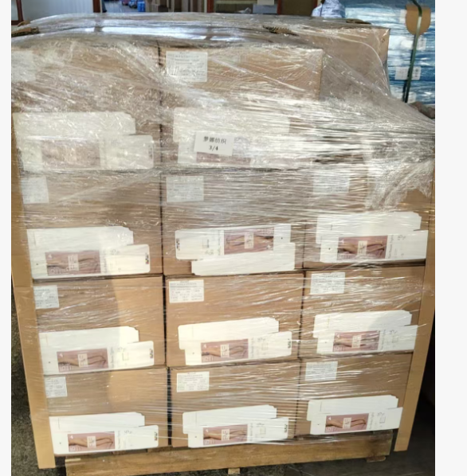
（Relay Packaging Technology & Solution Delivery List）
Shipping Date 发货日期: |  |  | 2025-10-21
快递单号: |  |  | 顺心捷达 S70482907289

订单号 | 产品型号 | PO号 | 订单数 | 总实发数 | 总箱数 | 装箱明细
S25091558 | FFGD/26/M11944G-UK-SHADE3 | 4500346243 | 3576 | 3648 | 6 | 5箱*600个+1箱*648个 托盘号4/4
合计： |  |  |  | 3648 | 6

（Relay Packaging Technology & Solution Delivery List）
Shipping Date 发货日期: |  |  | 2025-10-21
快递单号: |  |  | 顺心捷达 S70482907289
 |  |  |  |  |  |  | 大货样品
 |  |  |  |  |  |  | 发货清单
订单号 | 产品型号 | PO号 | 订单数 | 总实发数 | 总箱数 | 装箱明细 | 都在第4个托盘上
S25091558 | FFGD/26/M11944G-CE-SHADE2 | 4500346243 | 2100 | 2142 | 4 | 3箱*600个+1箱*342个 托盘号4/4
合计： |  |  |  | 2142 | 4

（Relay Packaging Technology & Solution Delivery List）
Shipping Date 发货日期: |  |  | 2025-10-21
快递单号: |  |  | 顺心捷达 S70482907289

订单号 | 产品型号 | PO号 | 订单数 | 总实发数 | 总箱数 | 装箱明细
S25100096 | GE/01/M3621 Mengna专用 | 4500346798 | 500 | 600 | 1 | 1箱510个 托盘号4/4
合计： |  |  |  | 600 | 1

（Relay Packaging Technology & Solution Delivery List）
Shipping Date 发货日期: |  |  | 2025-10-21
快递单号: |  |  | 顺心捷达 S70482907289

订单号 | 产品型号 | PO号 | 订单数 | 总实发数 | 总箱数 | 装箱明细
S25100507 | FFGD/26/M11942G-CE-NATURAL(OPT2) | 4500347377 | 1050 | 1071 | 2 | 1箱*700个+1箱*371个 托盘号2/4
合计： |  |  |  | 1071 | 2

（Relay Packaging Technology & Solution Delivery List）
Shipping Date 发货日期: |  |  | 2025-10-21
快递单号: |  |  | 顺心捷达 S70482907289

订单号 | 产品型号 | PO号 | 订单数 | 总实发数 | 总箱数 | 装箱明细
S25100504 | FFLX/24/M11967G-UK-BLACK-40D | 4500347298 | 1894 | 1932 | 2 | 1箱*1500个+1箱*432个 托盘号1/4
合计： |  |  |  | 1932 | 2

（Relay Packaging Technology & Solution Delivery List）
Shipping Date 发货日期: |  |  | 2025-10-21
快递单号: |  |  | 顺心捷达 S70482907289

订单号 | 产品型号 | PO号 | 订单数 | 总实发数 | 总箱数 | 装箱明细
S25100504 | FFLX/24/M12011G-UK-BLACK-80D | 4500347298 | 7350 | 7497 | 8 | 7箱*1000个+1箱*497个 托盘号1/4
合计： |  |  |  | 7497 | 8

（Relay Packaging Technology & Solution Delivery List）
Shipping Date 发货日期: |  |  | 2025-10-21
快递单号: |  |  | 顺心捷达 S70482907289

订单号 | 产品型号 | PO号 | 订单数 | 总实发数 | 总箱数 | 装箱明细
S25100519 | FFGD/26/M11944G-CE-BLACK | 4500347208 | 5775 | 5891 | 10 | 9箱*600个+1箱*491个 托盘号2/4
合计： |  |  |  | 5891 | 10

（Relay Packaging Technology & Solution Delivery List）
Shipping Date 发货日期: |  |  | 2025-10-21
快递单号: |  |  | 顺心捷达 S70482907289

订单号 | 产品型号 | PO号 | 订单数 | 总实发数 | 总箱数 | 装箱明细
S25100519 | FFGD/26/M11944G-UK-SHADE2 | 4500347208 | 13026 | 13400 | 23 | 22箱*600个+1箱*200个 托盘号3/4
合计： |  |  |  | 13400 | 23

